COMPARATIVO REFERENCIAMIENTO
 |  |  |  |  |  | Construcción de otras obras de ingenieria civil |  | Instalaciones electricas |  | Actividades de arquitectura |  | Comercio al por mayor de materiales de construccion articulos de ferreteria pinturas productos de vidrio equipo y materiales de fontaneria y calefaccion
 |  |  |  |  |  | BELLO |  | MEDELLÍN |  | MEDELLÍN |  | COPACABANA
Componente 5 - Compra y Dotación de Insumos para la Operación de los Centros del Valle del Software |  |  |  |  |  | INSTAM SAS |  | REDES & OBRAS SAS |  | SERNA INGENIERIA SAS |  | COPACENTER SAS
Item | Elemento | Tipo | Unidad | Cantidad | Foto de referencia | PRECIO UNITARIO | PRECIO TOTAL | PRECIO UNITARIO | PRECIO TOTAL | PRECIO UNITARIO | PRECIO TOTAL | PRECIO UNITARIO | PRECIO TOTAL
1 | Lentes Biconvexos para Google Cardboard 25mm | Consumible | Paquete / 10 pares | 21 | 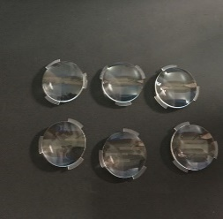 | $ 93,464 | $ 1,962,744 | $ 102,810 | $ 2,159,010 | $ 122,830 | $ 2,579,430 | $ - | $ -
2 | Hoja de Lija de Agua - Grano 80 | Consumible | Paquete / 50 unidades | 3 |  | $ 288,850 | $ 866,550 | $ 265,000 | $ 795,000 | $ 272,500 | $ 817,500 | $ 264,707 | $ 794,120
3 | Hoja de Lija de Agua - Grano 120 | Consumible | Paquete / 50 unidades | 3 |  | $ 221,597 | $ 664,791 | $ 203,300 | $ 609,900 | $ 198,900 | $ 596,700 | $ 245,799 | $ 737,397
4 | Hoja de Lija de Agua - Grano 240 | Consumible | Paquete / 50 unidades | 3 | 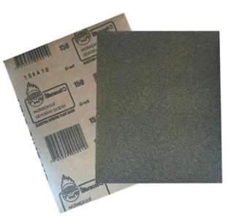 | $ 162,640 | $ 487,920 | $ 203,300 | $ 609,900 | $ 198,900 | $ 596,700 | $ 189,090 | $ 567,270
5 | Hoja de Lija de Agua - Grano 360 | Consumible | Paquete / 50 unidades | 3 |  | $ 230,560 | $ 691,680 | $ 209,600 | $ 628,800 | $ 198,900 | $ 596,700 | $ - | $ -
6 | Cinta Kraft Engomada - Cinta de Marquetería - Ancho 2 Pulgadas | Consumible | Unidad | 21 | 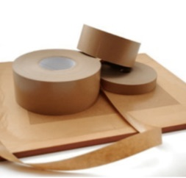 | $ 17,684 | $ 371,364 | $ 16,224 | $ 340,704 | $ 25,100 | $ 527,100 | $ - | $ -
7 | Madera Tipo Triplex - Espesor 18mm - Hoja de 80cm x 80cm | Consumible | Unidad | 21 |  | $ 236,182 | $ 4,959,822 | $ 259,800 | $ 5,455,800 | $ 285,000 | $ 5,985,000 | $ - | $ -
8 | Baterias AA Recargables - Paquete x 4 unidades | Consumible | Paquete | 21 |  | $ 184,026 | $ 3,864,546 | $ 168,831 | $ 3,545,451 | $ 156,000 | $ 3,276,000 | $ - | $ -
9 | Cargador para Baterias AA, Baterias 9 Voltios y Batería Cuadrada | Consumible | Unidad | 21 |  | $ 113,905 | $ 2,392,005 | $ 104,500 | $ 2,194,500 | $ 101,500 | $ 2,131,500 | $ - | $ -
10 | Bateria 9 Voltios Recargable (Cuadrada) | Consumible | Unidad | 42 |  | $ 54,080 | $ 2,271,360 | $ 67,600 | $ 2,839,200 | $ 58,500 | $ 2,457,000 | $ - | $ -
11 | Lámina Adhesiva y Flexible para Superficie de Cama Caliente - Impresora 3D Ender | Consumible | Unidad | 42 |  | $ 130,130 | $ 5,465,460 | $ 118,300 | $ 4,968,600 | $ 138,300 | $ 5,808,600 | $ - | $ -
12 | Tubo de Teflón - Tamaño XS para Filamento 1.75 - Impresora 3D Capricorn | Consumible | Unidad | 42 |  | $ 131,280 | $ 5,513,760 | $ 120,440 | $ 5,058,480 | $ 119,000 | $ 4,998,000 | $ - | $ -
13 | Fresas CNC para Grabado - Fresa Vástago 1/8" (3.175mm) - Punta en V, 30° 0.1mm | Consumible | Unidad | 21 |  | $ 24,275 | $ 509,775 | $ 26,702 | $ 560,742 | $ 28,400 | $ 596,400 | $ - | $ -
14 | Fresas CNC para Corte - Fresa Vástago 1/8" (3.175mm) - Kit 10 Unidades, Tugnsteno desde 1mm hasta 3.175mm Corte y Grabado | Consumible | Kit | 21 |  | $ 259,420 | $ 5,447,820 | $ 238,000 | $ 4,998,000 | $ 225,000 | $ 4,725,000 | $ - | $ -
15 | Fresas CNC Grande Vástago 1/2" (12 mm) - Punta Plana 2 hilos para Corte y Grabado - Kit de 8 Brocas | Consumible | Unidad | 21 |  | $ 257,894 | $ 5,415,774 | $ 236,600 | $ 4,968,600 | $ 245,000 | $ 5,145,000 | $ - | $ -
16 | Fresas CNC Grande - Vástago 1/8" (3.175mm) - Punta Redonda 2 Hilos para Grabado | Consumible | Unidad | 21 |  | $ 110,864 | $ 2,328,144 | $ 138,580 | $ 2,910,180 | $ 134,000 | $ 2,814,000 | $ - | $ -
17 | Lámina de Baquelita Virgen - 20cm x 20cm - Una Sola Cara | Consumible | Unidad | 21 | 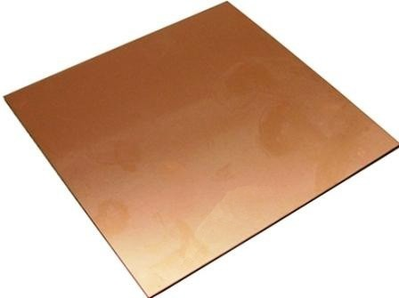 | $ 27,500 | $ 577,500 | $ 25,000 | $ 525,000 | $ 22,000 | $ 462,000 | $ - | $ -
18 | Tapete Salvacorte - Medida A2 60x45 cm | Consumible | Unidad | 42 |  | $ 147,368 | $ 6,189,456 | $ 135,200 | $ 5,678,400 | $ 128,000 | $ 5,376,000 | $ - | $ -
19 | Paños Húmedos Multiusos Desinfectantes x 70 | Consumible | Paquete | 21 |  | $ 18,091 | $ 379,911 | $ 19,900 | $ 417,900 | $ 18,700 | $ 392,700 | $ - | $ -
20 | Par de Pinzas para Pestañas Pelo a Pelo | Consumible | Unidad | 21 |  | $ 31,065 | $ 652,365 | $ 28,500 | $ 598,500 | $ 27,600 | $ 579,600 | $ - | $ -
21 | Aguja de Limpieza para Boquilla de Impresora 3D 0.4mm | Consumible | Unidad | 21 |  | $ 11,053 | $ 232,113 | $ 10,140 | $ 212,940 | $ 12,300 | $ 258,300 | $ - | $ -
22 | Toallas Desechables (Para Mantenimiento de Máquinas) | Consumible | Unidad | 21 |  | $ 67,600 | $ 1,419,600 | $ 84,500 | $ 1,774,500 | $ 81,000 | $ 1,701,000 | $ - | $ -
23 | Paño de Microfibra | Consumible | Unidad | 21 |  | $ 38,500 | $ 808,500 | $ 35,000 | $ 735,000 | $ 29,000 | $ 609,000 | $ - | $ -
24 | Kit Hot End Completo Impresora 3D Ender 3 (Reemplazo Calefactor Impresora) - Extrusor CR10 MK8 Material: Aluminio, Acero Inoxidable y Latón Tipo de Montaje: Instalación Rosca de Conexión Externa Tamaño de la Boquilla: 0,4mm | Repuesto | Unidad | 21 | 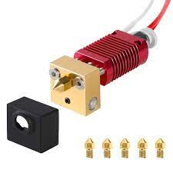 | $ 198,489 | $ 4,168,269 | $ 182,100 | $ 3,824,100 | $ 198,000 | $ 4,158,000 | $ - | $ -
25 | Fusible (Multimetro) - 650mA 250V - Medidas 20mm x 5mm diametro | Repuesto | Unidad | 42 | 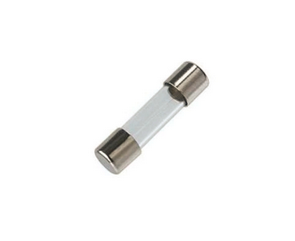 | $ 9,218 | $ 387,156 | $ 10,140 | $ 425,880 | $ 11,200 | $ 470,400 | $ - | $ -
26 | Fusible (Multimetro) - 20A 250v - Medidas 20mm x 5mm | Repuesto | Unidad | 42 |  | $ 1,842 | $ 77,364 | $ 1,690 | $ 70,980 | $ 980 | $ 41,160 | $ - | $ -
27 | Fusible (CNC Elephant Azul) - 10A 500V Medidas 37mm x 10mm | Repuesto | Unidad | 21 |  | $ 15,289 | $ 321,069 | $ 14,027 | $ 294,567 | $ 17,320 | $ 363,720 | $ - | $ -
28 | Fusible (Fuente Regulada) - 2.5A 250V Medidas 20mm x5mm | Repuesto | Unidad | 21 |  | $ 11,222 | $ 235,662 | $ 14,027 | $ 294,567 | $ 13,000 | $ 273,000 | $ - | $ -
29 | Fusible (Fuente Regulada) - 3.5A 250V Medidas 20mm x 5mm | Repuesto | Unidad | 21 |  | $ 15,430 | $ 324,030 | $ 14,027 | $ 294,567 | $ 13,000 | $ 273,000 | $ - | $ -
30 | Fusible (Estación de Soldadura) - 6A 250V Medidas 20mm x 5mm | Repuesto | Unidad | 21 |  | $ 1,842 | $ 38,682 | $ 1,690 | $ 35,490 | $ 2,210 | $ 46,410 | $ - | $ -
31 | Fusible (Panel Solar) - 16A 1000V Medidas 38mm x 10mm | Repuesto | Unidad | 8 |  | $ 19,973 | $ 159,784 | $ 21,970 | $ 175,760 | $ 22,000 | $ 176,000 | $ - | $ -
32 | Fusible (Plotter de Corte) fusible de 10a 250v medidas 38mm x 10mm diametro | Repuesto | Unidad | 21 |  | $ 18,421 | $ 386,841 | $ 16,900 | $ 354,900 | $ 15,300 | $ 321,300 | $ - | $ -
33 | Fusible (Impresora 3D Ender 3) - 10A 250V Medidas 20mm x 5mm | Repuesto | Unidad | 42 | 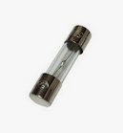 | $ 6,033 | $ 253,386 | $ 5,535 | $ 232,470 | $ 5,200 | $ 218,400 | $ - | $ -
34 | Caja Tornillos Ensamble de 1/2'' x 100 piezas | Consumible | Unidad | 21 |  | $ 13,520 | $ 283,920 | $ 16,900 | $ 354,900 | $ 18,000 | $ 378,000 | $ - | $ -
35 | Cartón Corrugado (Cartón de Caja) - Pliego 70cm x 100cm | Consumible | Unidad | 84 |  | $ 9,295 | $ 780,780 | $ 8,450 | $ 709,800 | $ 7,900 | $ 663,600 | $ - | $ -
36 | Driver Controlador de Motor L298N - Puente H 2A | Repuesto | Unidad | 100 |  | $ 56,647 | $ 5,664,700 | $ 51,970 | $ 5,197,000 | $ 48,900 | $ 4,890,000 | $ - | $ -
37 | Sensor Ultrasonido | Repuesto | Unidad | 315 |  | $ 14,045 | $ 4,424,175 | $ 15,450 | $ 4,866,750 | $ 15,200 | $ 4,788,000 | $ - | $ -
38 | Chasis Robot - Incluye llantas y motores, compatible con Arduino | Repuesto | Unidad | 100 |  | $ 115,540 | $ 11,554,000 | $ 106,000 | $ 10,600,000 | $ 112,000 | $ 11,200,000 | $ - | $ -
39 | Cables Tipo Jumper Arduino 10 CM Macho - Hembra | Repuesto | Unidad | 1000 |  | $ 1,090 | $ 1,090,000 | $ 1,000 | $ 1,000,000 | $ 890 | $ 890,000 | $ - | $ -
40 | Cables Tipo Jumper Arduino (100 por cada CVS) 11 CM Macho - Macho | Repuesto | Unidad | 1000 |  | $ 800 | $ 800,000 | $ 1,000 | $ 1,000,000 | $ 890 | $ 890,000 | $ - | $ -
41 | Mini Protoboard | Repuesto | Unidad | 100 |  | $ 8,366 | $ 836,600 | $ 7,605 | $ 760,500 | $ 6,580 | $ 658,000 | $ - | $ -
42 | Modulo Bluetooth HC05 | Repuesto | Unidad | 100 |  | $ 35,153 | $ 3,515,300 | $ 32,250 | $ 3,225,000 | $ 35,900 | $ 3,590,000 | $ - | $ -
43 | Sensor de Temperatura y Humedad Relativa | Repuesto | Unidad | 100 |  | $ 21,382 | $ 2,138,200 | $ 23,520 | $ 2,352,000 | $ 22,400 | $ 2,240,000 | $ - | $ -
44 | Mini Bomba Sumergible - 2.5-6V | Repuesto | Unidad | 100 |  | $ 27,909 | $ 2,790,900 | $ 25,605 | $ 2,560,500 | $ 21,800 | $ 2,180,000 | $ - | $ -
45 | Bolsa para Gafas Oculus | Dotación | Unidad | 21 | 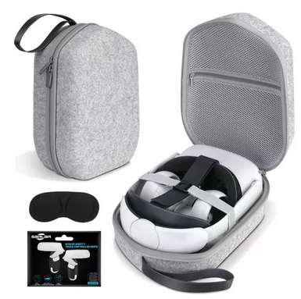 | $ 648,441 | $ 13,617,261 | $ 594,900 | $ 12,492,900 | $ 598,000 | $ 12,558,000 | $ - | $ -
46 | Cable UTP Cat6A | Consumible | Metro | 299 | 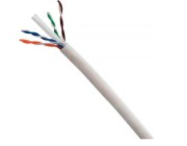 | $ 4,717 | $ 1,410,383 | $ 5,896 | $ 1,762,904 | $ 6,380 | $ 1,907,620 | $ 235,295 | $ 70,353,056
47 | Pela Cables | Dotación | Unidad | 21 |  | $ 52,360 | $ 1,099,560 | $ 47,600 | $ 999,600 | $ 45,600 | $ 957,600 | $ 15,546 | $ 326,471
48 | Enfriador de Aire Tipo Portatil | Dotación | Unidad | 7 |  | $ 1,312,360 | $ 9,186,520 | $ 1,204,000 | $ 8,428,000 | $ 1,190,000 | $ 8,330,000 | $ - | $ -
48 | Lego Spike Prime | Dotación | Unidad | 7 |  | $ 6,025,365 | $ 42,177,555 | $ 5,605,200 | $ 39,236,400 | $ 6,103,700 | $ 42,725,900 | $ - | $ -
49 | Lego Mindstorm | Dotación | Unidad | 7 |  | $ 4,345,094 | $ 30,415,658 | $ 3,986,325 | $ 27,904,275 | $ 3,898,202 | $ 27,287,414 | $ - | $ -
50 | Kit de Exploración | Dotación | Unidad | 20 |  | $ 1,421,578 | $ 28,431,560 | $ 1,304,200 | $ 26,084,000 | $ 1,245,000 | $ 24,900,000 | $ - | $ -
51 | Kit de Starter | Dotación | Unidad | 7 |  | $ 944,106 | $ 6,608,742 | $ 1,180,132 | $ 8,260,924 | $ 1,220,000 | $ 8,540,000 | $ - | $ -
52 | CNC 3DMK 9060 - Broca | Consumible | Unidad | 5 |  | $ 118,360 | $ 591,800 | $ 107,600 | $ 538,000 | $ 105,400 | $ 527,000 | $ - | $ -
53 | CNC 3DMK 9060 - Escariadora | Consumible | Unidad | 5 |  | $ 108,074 | $ 540,370 | $ 99,150 | $ 495,750 | $ 248,000 | $ 1,240,000 | $ - | $ -
54 | CNC 3DMK 9060 - Driver o Tarjeta de Control | Repuesto | Unidad | 5 |  | $ 360,364 | $ 1,801,820 | $ 396,400 | $ 1,982,000 | $ 412,000 | $ 2,060,000 | $ - | $ -
55 | CNC 3DMK 9060 - Motor a Largo Plazo | Repuesto | Unidad | 5 |  | $ 1,826,840 | $ 9,134,200 | $ 1,676,000 | $ 8,380,000 | $ 2,148,000 | $ 10,740,000 | $ - | $ -
56 | Plotter Corte Vevor 1350mm - Cuchillas | Repuesto | Unidad | 5 |  | $ 215,221 | $ 1,076,105 | $ 197,450 | $ 987,250 | $ 230,000 | $ 1,150,000 | $ - | $ -
57 | Plotter Corte Vevor 1350mm - Ruedas Rodillo Presión | Repuesto | Unidad | 5 |  | $ 318,560 | $ 1,592,800 | $ 398,200 | $ 1,991,000 | $ 421,000 | $ 2,105,000 | $ - | $ -
58 | Cortadora Laser Cut 6040 - Espejos | Repuesto | Unidad | 6 |  | $ 254,672 | $ 1,528,032 | $ 231,520 | $ 1,389,120 | $ 215,000 | $ 1,290,000 | $ - | $ -
59 | Cortadora Laser Cut 6040 - Drivers para Motores | Repuesto | Unidad | 6 |  | $ 572,424 | $ 3,434,544 | $ 525,160 | $ 3,150,960 | $ 545,700 | $ 3,274,200 | $ - | $ -
60 | Cortadora Laser Cut 6040 - Boquilla | Repuesto | Unidad | 6 |  | $ 494,227 | $ 2,965,362 | $ 543,650 | $ 3,261,900 | $ 528,900 | $ 3,173,400 | $ - | $ -
61 | Cortadora Laser Cut 6040 - Apuntador | Repuesto | Unidad | 6 |  | $ 144,425 | $ 866,550 | $ 132,500 | $ 795,000 | $ 128,000 | $ 768,000 | $ - | $ -
62 | Cortadora Laser Cut 6040 - Lente | Repuesto | Unidad | 6 |  | $ 423,683 | $ 2,542,098 | $ 388,700 | $ 2,332,200 | $ 398,000 | $ 2,388,000 | $ - | $ -
63 | Cortadora Laser Cut 6040 - Tubo Laser | Repuesto | Unidad | 6 |  | $ 2,656,000 | $ 15,936,000 | $ 3,320,000 | $ 19,920,000 | $ 4,568,000 | $ 27,408,000 | $ - | $ -
64 | Impresora 3D Ender 3 - Boquilla | Repuesto | Unidad | 10 |  | $ 111,760 | $ 1,117,600 | $ 101,600 | $ 1,016,000 | $ 128,000 | $ 1,280,000 | $ - | $ -
65 | Impresora 3D Ender 3 - Board | Repuesto | Unidad | 10 |  | $ 411,366 | $ 4,113,660 | $ 377,400 | $ 3,774,000 | $ 414,000 | $ 4,140,000 | $ - | $ -
66 | Impresora 3D Ender 3 - Termistor | Repuesto | Unidad | 10 |  | $ 65,427 | $ 654,270 | $ 71,970 | $ 719,700 | $ 98,000 | $ 980,000 | $ - | $ -
67 | Impresora 3D Ender 3 - Cartucho Calefactor 24V | Repuesto | Unidad | 10 |  | $ 73,074 | $ 730,740 | $ 67,040 | $ 670,400 | $ 88,000 | $ 880,000 | $ - | $ -
68 | Plotter de Impresión Enjet DX7 - Cabezal | Repuesto | Unidad | 1 |  | $ 10,682,000 | $ 10,682,000 | $ 9,800,000 | $ 9,800,000 | $ 12,790,000 | $ 12,790,000 | $ - | $ -
69 | Plotter de Impresión Enjet DX7 - Wiper | Repuesto | Unidad | 4 |  | $ 27,040 | $ 108,160 | $ 33,800 | $ 135,200 | $ 45,000 | $ 180,000 | $ - | $ -
70 | Plotter de Impresión Enjet DX7 - Cable Datos Redondo | Repuesto | Unidad | 6 |  | $ 200,596 | $ 1,203,576 | $ 182,360 | $ 1,094,160 | $ 254,000 | $ 1,524,000 | $ - | $ -
71 | Plotter de Impresión Enjet DX7 - Encoder | Repuesto | Unidad | 3 |  | $ 539,986 | $ 1,619,958 | $ 495,400 | $ 1,486,200 | $ 625,000 | $ 1,875,000 | $ - | $ -
72 | Plotter de Impresión Enjet DX7 - Dampers | Repuesto | Unidad | 3 |  | $ 95,455 | $ 286,365 | $ 105,000 | $ 315,000 | $ 102,000 | $ 306,000 | $ - | $ -
73 | Plotter de Impresión Enjet DX7 - Capping | Repuesto | Unidad | 3 |  | $ 208,626 | $ 625,878 | $ 191,400 | $ 574,200 | $ 248,000 | $ 744,000 | $ - | $ -
74 | Plotter de Impresión Enjet DX7 - Bus de Datos | Repuesto | Unidad | 3 |  | $ 167,315 | $ 501,945 | $ 153,500 | $ 460,500 | $ 169,000 | $ 507,000 | $ - | $ -
Subtotal |  |  |  |  |  | $ 290,304,850 |  | $ 281,652,381 |  | $ 300,274,354 |  | $ 1,231,092
IVA |  |  |  |  |  | $ 55,157,922 |  | $ 53,513,952 |  | $ 57,052,127 |  | $ 233,907
Total |  |  |  |  |  | $ 345,462,772 |  | $ 335,166,333 |  | $ 357,326,481 |  | $ 1,464,999

